Hoja 1
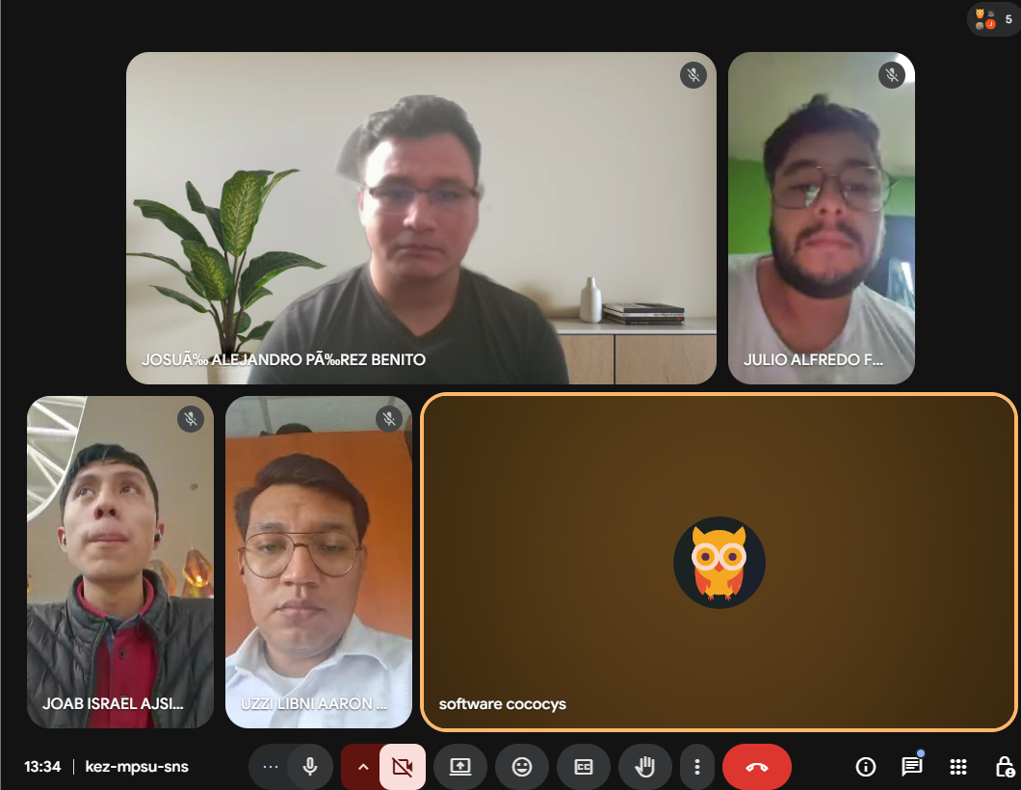
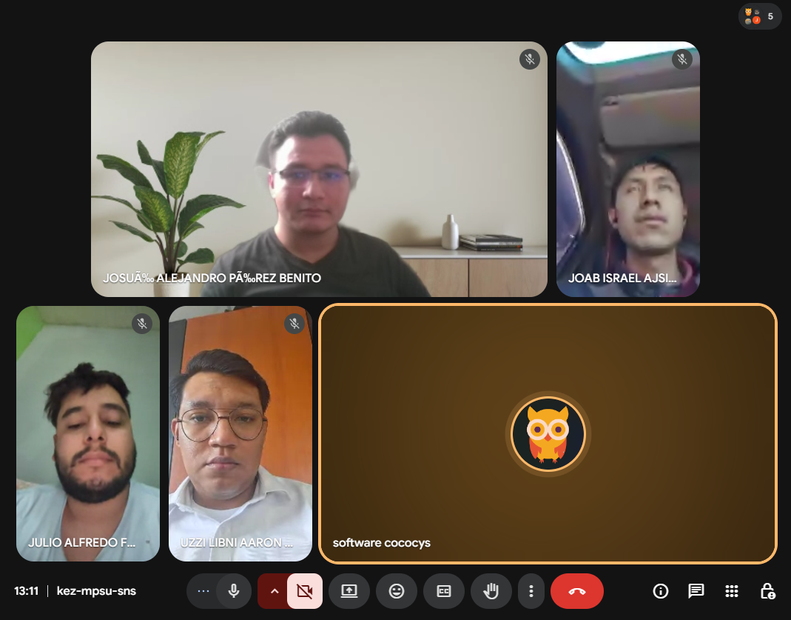
Nombre | Carnet
Josué Alejandro Pérez Benito | 201712602
Julio Alfredo Fernández Rodríguez | 201902416
Joab Israel Ajsivinac Ajsivinac | 202200135
Uzzi Libni Aarón Pineda Solórzano | 201403541

